상품제안서
고급형 리마인드 네이밍 25절 다이어리(특안식) | 상품코드: S43645

 |  |  |  |  |  |  | 02-713-8555 | www.synergygift.co.kr
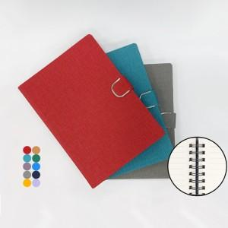

【상세/제작정보】

【인쇄/포장옵션】 | 불박, 금박, 은박 / 포장불가능

【공급단가】 | 수량 | 50~ | 100~ | 500~ | 1,000~ | 3,000~
*VAT별도 | 일반형(특안식) | 8,100원 | 7,650원 | 6,700원 | 6,450원 | 6,350원
 | 고급형(특안식) | 9,300원 | 8,750원 | 7,750원 | 7,500원 | 7,350원

【상품 URL】 | https://www.synergygift.co.kr:443/src/goods_detail.php?gdno=43645

